상품제안서
김수자_냉감누빔패드 | 상품코드: F27253

 |  |  |  |  |  |  | 02-412-0044 | www.easy1.co.kr
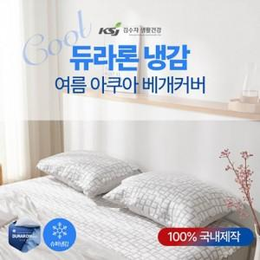

【상세/제작정보】 | 린넨보다 접촉냉감도가 뛰어나 더욱 시원한 소재를 사용

【인쇄/포장옵션】 | / 포장불가능

【공급단가】 | 수량 | 10~ | 50~ | 100~ | 300~ | 500~
*VAT별도 | SS | 34,200원 | 33,630원 | 32,770원 | 32,200원 | 31,350원

【상품 URL】 | http://www.easy1.co.kr/src/goods_detail.php?gdno=27253

